Sheet1
Nombre | Descripcion | # Videos | Tamaño Total | # Anotaciones/Resumenes humanos | Licencia | Fuentes | Formato Videos | Citar | Enlace dataset | Enlace notebook | encargado | Descargado
TVSum Dataset | Title-based Video Summarization Dataset. Contiene 50 videos de varios géneros, con anotaciones realizadas por crowdsourcing (Amazon Mechanical Turk). | 50 | 681.3 MB | 20 per video | Creative Commons CC-BY (v3.0) License | Youtube | NO INFO | Yale Song, Jordi Vallmitjana, Amanda Stent, Alejandro Jaimes. "TVSum: Summarizing Web Videos using Titles," IEEE CVPR 2015 | https://github.com/yalesong/tvsum | https://colab.research.google.com/drive/193t1s0eYRds1d8j5ispAY-78GUB2-Fgj?usp=sharing | Fredy | Sí
UT Ego Dataset | Univ. Of Texas at Austin Egocentric Dataset. 4 videos de 3 a 5 horas de duración, capturados en un ambiente naturaltomados con una cámara en un Casco. 3 estudiantes y 1 trabajador de oficina usaron el casco, haciendo actividades como cocinar, comer, ir de compras e ir a clase. | 4 | 1.4 GB | Máscaras frame por frame de las regiones más importantes. | NO INFO | 3 estudiantes y 1 trabajador de oficina de la Universidad de Texas | NO INFO | NO INFO | http://vision.cs.utexas.edu/projects/egocentric_data/UT_Egocentric_Dataset.html |  | Alberto | Sí
Youtube Small Dataset | Dataset con videos tomados de Youtube y de OpenVideo de una duración total aproximada de 75 minutos, abordando varios generos. | 50 | 764 MB | 250 en total |  | Youtube, OpenVideo | MPEG-1 | NO INFO | https://sites.google.com/site/vsummsite/download |  | Fredy
MED Summaries |  | 12349 | 13 GB | 300 vídeos etiquetados: se divide cada video en segmentos, y a cada segmento se le da una importancia de entre 0, 1/3, 2/3, 1. |  | Trecvid 2011 MED Dataset modificados por los autores del paper | Formato fvecs. | Category-specific video summarization D.Potapov, M.Douze, Z.Harchaoui, C.Schmid, ECCV 2014 | http://lear.inrialpes.fr/people/potapov/med_summaries |  | david
SumME |  | 25 | 2.2 GB |  |  |  |  |  | http://classif.ai/dataset/ethz-cvl-video-summe/ |  | david | Sí
VSUMM |  |  |  |  |  |  |  |  | https://sites.google.com/site/vsummsite/download?overridemobile=true |  | Daniel

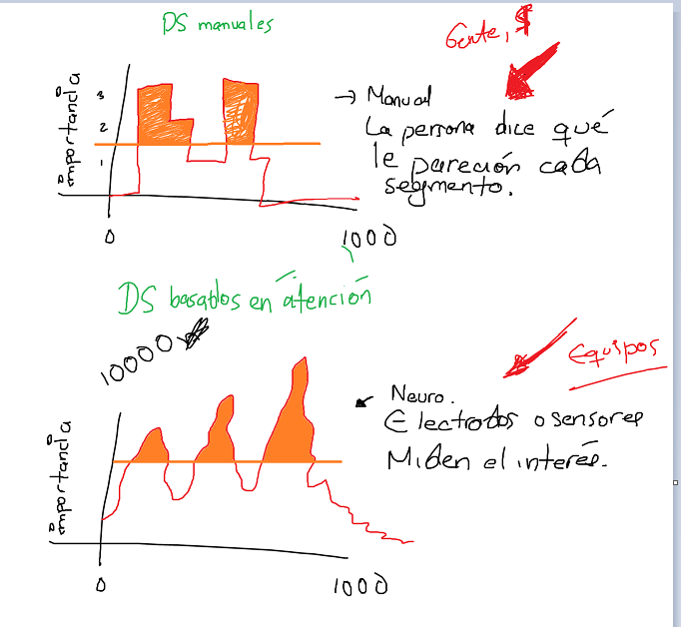

Enlaces de interés:
https://www.youtube.com/watch?v=bPmDX-dzNHw
https://www.youtube.com/watch?v=FHKDI57QY6Y&t=3s
https://www.youtube.com/watch?v=Y4grL-kZDYs
https://rpand002.github.io/cvpr19_sumt.html

TAREAS | Encargado |  |  | Recursos: | Anotaciones:
1. Llenar la tabla | Alberto |  |  | GPU 2080Super 8 GB, 32 RAM, 8 cores. | No caben modelos tan grandes. | Sí hay espacio, ~500 GB.
2. Explorar los datasets | Todos |  |  | Workst. 512 RAM, 64 cores, GPU T4 16 GB. | Caben modelos moderados. | No hay tanto espacio.
3. Unificar los datasets | Todos
4. Implementar: Optical flow y derivada pixel a pixel (Método de pixeles de borde) |  |  |  | Google Colab Pro. 24 RAM, 2 cores. Nos da: T4 de 16 GB si pedimos GPU, TPUv2 si se pide TPU, 8x8GB de GPU | Caben modelos moderados a grandes, y si si son moderados, se puede colocar alto el batch size. | Hay mucho espacio por así decirlo, pero hay mucha latencia. | Explorar: https://colab.research.google.com/drive/1NwP-vG8g-oYYqzSepyvjDaYx3TiOdEGb?usp=sharing#scrollTo=kNhfFVQNoBUy

A TOMAR EN CUENTA POR AHORA |  |  |  | DGX1 | https://www.nvidia.com/content/dam/en-zz/Solutions/Data-Center/dgx-1/dgx-1-rhel-datasheet-nvidia-us-808336-r3-web.pdf | Opción a futuro.
1. Descartar videos grabados con go-pro.

